Lo que aprenderás
CLASE 4 - Domingo 24 de Agosto

Clase 4 De 4
DASHBOARD RESUMEN FINANCIERO

ÚNETE AL GRUPO DE WHATSAPP
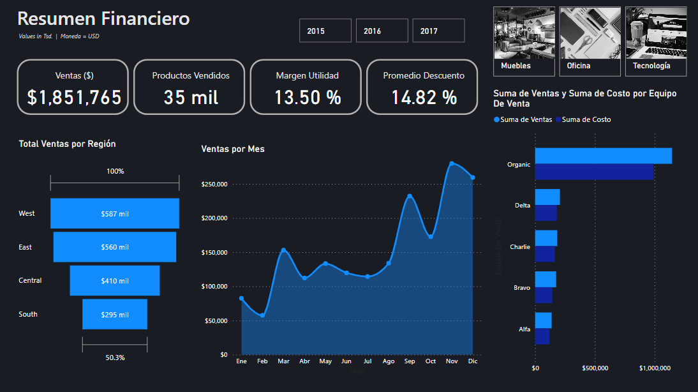
 | Tema - Enlace
0 | 1. Flujo de trabajo en Power BI
0 | 2. Medidas Implícitas VS Medidas Explícitas
0 | 3. Normalización De Bases De Datos y Modelo De Datos
0 | 4. ¿Qué queremos medir? Creando El Dashboard

NOTA: Asegurate de tener "Interacción en el objeto" activado en tu Power BI. Para activarlo haz lo siguiente: 1. Ve a "Archivo" / "Opciones y configuración" / "Opciones" 2. Dirigete a "Características de versión preliminar" 3. Encuentra la casilla "Interacción en el objeto" y activalo. 4. Cierra y vuelve a abrir Power BI Desktop. 5. Listo, tienes tu Power BI con mejores opciones.

Instalación Power BI
Inicio
Instalación Power BI


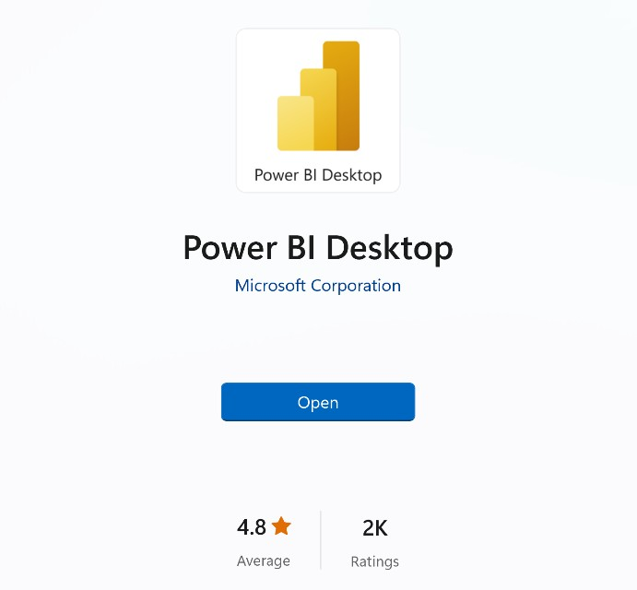
Get
1) Descargar desde Microsoft Store
apps.microsoft.com
Windows controla las actualizaciones automáticas
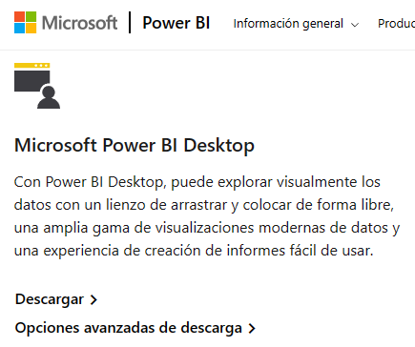
2) Descargar manualmente desde la web
powerbi.microsoft.com/downloads
Sin actualizaciones automáticas (permite el control de versiones)
Descarga un archivo de instalación ejecutable
3) Instalar como parte de Microsoft 365
microsoft.com/microsoft-365
Power BI Desktop se incluye como parte de determinadas suscripciones empresariales de Office/Microsoft 365
Si tu empresa usa una versión compatible de Microsoft 365, habla con un administrador sobre cómo obtener acceso a Power BI

Flujo Power BI
Inicio
Flujo Power BI

 |  | La cantidad produce calidad
 |  | La cantidad de veces que pasamos por algo nos permite incrementar la calidad
 | VISIÓN PANORÁMICA
 | TODO EMPIEZA DEFINIENDO UN OBJETIVO DE ANÁLISIS
 | ¿Qué quiero mejorar / Optimizar? (Ejemplo: Análisis de ventas, desempeño de marketing, Gestión de RH, Satisfacción de cliente, Gestión de inventario etc…)

FLUJO DE TRABAJO TÍPICO EN POWER BI - Al hacer una inspeacción preliminar al origen de datos

2. Tratar / transformar los datos (opcional): Importante hacer una revisión previa de los datos en el origen de datos. El objetivo es tener una información limpia, organizada y también construir una estructura efectiva que me permita lograr mis objetivos de análisis. Ejemplo: que no tengamos filas en blanco, valores duplicados o una estructura incorrecta.
5. Construir Dashboard: Se deciden los objetos visuales a elegir para cada KPI, se crea una estructura previa y se construye el Dashboard.
1. Importar Datos: Para importar datos a utilizamos Power Query ("back-end" de Power BI), que nos permite conectarnos a más de 200 lugares para importar datos a Power BI, como Excel, Web, base de datos como SQL, Google Sheets, etc…
3. Modelo de datos (opcional): Creamos un modelo de datos para optimizar los datos, siguiendo la normalización de las bases de datos que veremos en la clase 4.
4. Crear fórmulas / análisis: También conocidos como medidas y columnas calculadas, se dividen en medidas implícitas o explícitas, hoy veremos las medidas implícitas.

Importar Datos
Inicio
Importar Datos A Power BI

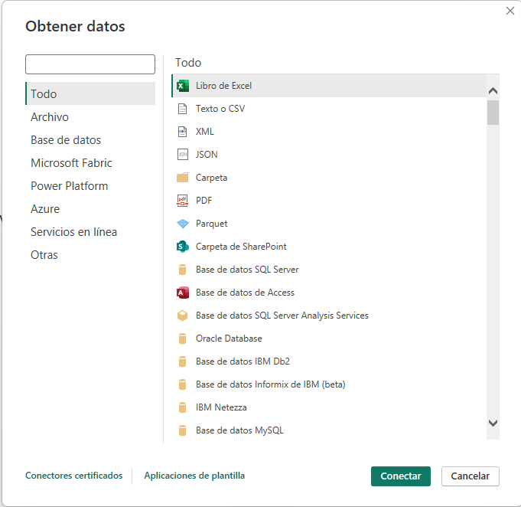

 | Importar Datos
 | 0 | Existen decenas de maneras para importar datos a Power BI
 | 0 | Importante: Hacer análisis de mis datos, que me permita entender. ¿Hay limpieza en los datos?, ¿que me falta para conseguir mis medir mis KPI´s?

Medida Implícita vs Explícita
Inicio
Medida Implicita vs Medida Explícita

MEDIDA IMPLÍCITA
MEDIDA EXPLÍCITA

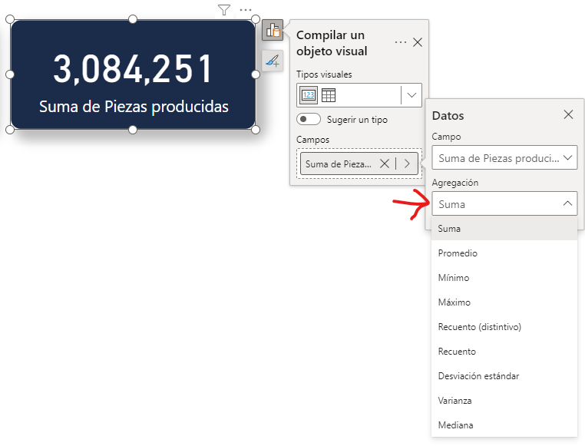

 | Diferencia entre medida implicita y explicita
 | 0 | Vemos las diferencias de los cálculos, pero también sobre la práctica

Las medidas explícitas son creadas por los usuarios mediante la escritura de fórmulas DAX. Permiten realizar cálculos personalizados y complejos que no se limitan a las funciones básicas de agregación. Ventajas:
Flexibilidad: Permiten crear cálculos complejos y personalizados adaptados a necesidades específicas de análisis.
Control: Ofrecen un control preciso sobre la lógica de cálculo.
Desventajas:
Preparación: Requieren un conocimiento sólido de DAX, lo que puede ser un obstáculo para usuarios principiantes.

Las medidas implícitas son creadas automáticamente por Power BI cuando realizas operaciones como sumar, contar o calcular promedios directamente en los campos de una tabla en los informes / dashboards. Estas operaciones se realizan sin necesidad de escribir fórmulas DAX (Data Analysis Expressions) explícitas. Ventajas:
Facilidad de uso: Son fáciles de crear y no requieren conocimientos de DAX.
Rapidez: Permiten obtener rápidamente totales, promedios, y otros cálculos sin configuración adicional.
Desventajas:
Menos flexibilidad: No permiten personalizaciones complejas ni lógicas específicas más allá de las operaciones básicas.

Normalización + Modelo De Datos
Normalización De Bases De Datos - Modelo De Datos
Inicio

La normalización de bases de datos se refiere a la práctica de estructurar tus datos de manera que reduzcas la redundancia y mejores la integridad de los datos. Esto se logra dividiendo los datos en múltiples tablas relacionadas (Bases de datos relacionales) en lugar de mantener toda la información en una sola tabla grande. BENEFICIOS ➡️ Mejora la Eficiencia: Al dividir los datos en tablas separadas y relacionarlas entre sí mediante claves (equivalentes a claves primarias y foráneas), reduces la cantidad de datos duplicados (redundancia). Esto no solo hace que el modelo sea más fácil de entender y mantener, sino que también puede mejorar el rendimiento de tus informes de Power BI. ➡️ Integridad de los datos: La normalización ayuda a mantener la precisión y la coherencia de tus datos a lo largo del tiempo. ➡️ Flexibilidad y Escalabilidad: Si necesitas agregar más información o cambiar la forma en que se relacionan los datos, es más sencillo hacerlo sin afectar el rendimiento o la integridad de tus informes.

Base de datos NO normalizada

Transacciones de una tienda general

 |  | Cada fila representa 1 transacción
CLIENTES
UBICACIÓN
FECHAS
PRODUCTOS
VENDEDORES

 | Costo | Nombre Completo Cliente | Nombre Cliente | Apellido Cliente | Valor Cliente | Email Cliente | Descuento | Ciudad | Región | Código Postal | Estado | Fecha De Orden | Día Mes | Día Semana | Nombre Día | Nombre Mes | Número Mes | Mes Abreviado | Año | Nombre Producto | Categoría | Sub-categoría | Imagen Producto URL | Utilidad | Cantidad | Nombre Vendedor | Apellido Vendedor | Nombre Completo Vendedor | Imagen Vendedor | Email Vendedor | Equipo De Venta | Ventas | Fecha Envío
 | 0.55 | Neil Knudson | Neil | Knudson | Valor Bajo | a.knudson@fp20hazloconexcel.com | 0 | San Francisco | West | 94110 | California | 2017-10-12 | 12 | 5 | Jueves | Octubre | 10 | Oct | 2017 | Maxell 4.7GB DVD-R 5/Pack | Tecnología | Accesorios | https://i.ibb.co/VDTs0W1/3.png | 0.4356 | 1 | Isabella | Pérez | Isabella Pérez | https://i.ibb.co/jHRC7fS/5.png | i.pérez@hazloconexcel.com | Alfa | 0.99 | 2017-10-14
 | 0.66 | Tamara Manning | Tamara | Manning | Valor Bajo | a.manning@fp20hazloconexcel.com | 0 | Auburn | East | 13021 | New York | 2015-09-12 | 12 | 7 | Sábado | Septiembre | 9 | Sep | 2015 | OIC Binder Clips, Mini, 1/4" Capacity, Black | Oficina | Sujetadores | https://i.ibb.co/zPQKTbf/2.png | 0.5828 | 1 | Lucas | Morales | Lucas Morales | https://i.ibb.co/dPcWhFp/10.png | l.morales@hazloconexcel.com | Organic | 1.24 | 2015-09-18
 | 0.84 | Dario Medina | Dario | Medina | Valor Bajo | a.medina@fp20hazloconexcel.com | 0.2 | Houston | Central | 77036 | Texas | 2016-03-21 | 21 | 2 | Lunes | Marzo | 3 | Mar | 2016 | Prang Dustless Chalk Sticks | Oficina | Arte | https://i.ibb.co/zPQKTbf/2.png | 0.504 | 1 | Camila | Sánchez | Camila Sánchez | https://i.ibb.co/JkJ9VkB/7.png | c.sánchez@hazloconexcel.com | Charlie | 1.344 | 2016-03-25
 | 0.84 | Ted Butterfield | Ted | Butterfield | Valor Bajo | a.butterfield@fp20hazloconexcel.com | 0 | Troy | East | 12180 | New York | 2016-06-17 | 17 | 6 | Viernes | Junio | 6 | Jun | 2016 | Prang Dustless Chalk Sticks | Oficina | Arte | https://i.ibb.co/zPQKTbf/2.png | 0.84 | 1 | Lucas | Morales | Lucas Morales | https://i.ibb.co/dPcWhFp/10.png | l.morales@hazloconexcel.com | Organic | 1.68 | 2016-06-18
 | 0.9 | Lindsay Shagiari | Lindsay | Shagiari | Valor Bajo | a.shagiari@fp20hazloconexcel.com | 0 | Baltimore | East | 21215 | Maryland | 2017-11-28 | 28 | 3 | Martes | Noviembre | 11 | Nov | 2017 | BIC Brite Liner Grip Highlighters | Oficina | Arte | https://i.ibb.co/zPQKTbf/2.png | 0.738 | 1 | Lucas | Morales | Lucas Morales | https://i.ibb.co/dPcWhFp/10.png | l.morales@hazloconexcel.com | Organic | 1.64 | 2017-12-04
 | 0.94 | Neola Schneider | Neola | Schneider | Valor Bajo | a.schneider@fp20hazloconexcel.com | 0.2 | San Jose | West | 95123 | California | 2017-10-01 | 1 | 1 | Domingo | Octubre | 10 | Oct | 2017 | Wilson Jones Easy Flow II Sheet Lifters | Oficina | Carpetas | https://i.ibb.co/zPQKTbf/2.png | 0.504 | 1 | Lucas | Morales | Lucas Morales | https://i.ibb.co/dPcWhFp/10.png | l.morales@hazloconexcel.com | Organic | 1.44 | 2017-10-02
 | 1.08 | Raymond Messe | Raymond | Messe | Valor Bajo | a.messe@fp20hazloconexcel.com | 0 | Burlington | East | 5408 | Vermont | 2017-01-19 | 19 | 5 | Jueves | Enero | 1 | Ene | 2017 | Poly String Tie Envelopes | Oficina | Sobres | https://i.ibb.co/zPQKTbf/2.png | 0.9588 | 1 | Lucas | Morales | Lucas Morales | https://i.ibb.co/dPcWhFp/10.png | l.morales@hazloconexcel.com | Organic | 2.04 | 2017-01-23
 | 1.09 | Matt Abelman | Matt | Abelman | Valor Bajo | a.abelman@fp20hazloconexcel.com | 0 | Sheboygan | Central | 53081 | Wisconsin | 2016-08-23 | 23 | 3 | Martes | Agosto | 8 | Ago | 2016 | Maxell 4.7GB DVD+R 5/Pack | Tecnología | Accesorios | https://i.ibb.co/VDTs0W1/3.png | 0.891 | 2 | Lucas | Morales | Lucas Morales | https://i.ibb.co/dPcWhFp/10.png | l.morales@hazloconexcel.com | Organic | 1.98 | 2016-08-29
 | 1.11 | Dan Campbell | Dan | Campbell | Valor Bajo | a.campbell@fp20hazloconexcel.com | 0.2 | Memphis | South | 38109 | Tennessee | 2017-08-13 | 13 | 1 | Domingo | Agosto | 8 | Ago | 2017 | Maxell 4.7GB DVD-R 5/Pack | Tecnología | Accesorios | https://i.ibb.co/VDTs0W1/3.png | 0.4752 | 2 | Lucas | Morales | Lucas Morales | https://i.ibb.co/dPcWhFp/10.png | l.morales@hazloconexcel.com | Organic | 1.584 | 2017-08-18
 | 1.12 | Becky Martin | Becky | Martin | Valor Bajo | a.martin@fp20hazloconexcel.com | 0.2 | New York City | East | 10024 | New York | 2016-12-04 | 4 | 1 | Domingo | Diciembre | 12 | Dic | 2016 | Peel & Stick Add-On Corner Pockets | Oficina | Carpetas | https://i.ibb.co/zPQKTbf/2.png | 0.6048 | 1 | Lucas | Morales | Lucas Morales | https://i.ibb.co/dPcWhFp/10.png | l.morales@hazloconexcel.com | Organic | 1.728 | 2016-12-05
 | 1.16 | Michael Granlund | Michael | Granlund | Valor Bajo | a.granlund@fp20hazloconexcel.com | 0 | Santa Barbara | West | 93101 | California | 2017-04-24 | 24 | 2 | Lunes | Abril | 4 | Abr | 2017 | Colored Push Pins | Oficina | Sujetadores | https://i.ibb.co/zPQKTbf/2.png | 0.6516 | 1 | Lucas | Morales | Lucas Morales | https://i.ibb.co/dPcWhFp/10.png | l.morales@hazloconexcel.com | Organic | 1.81 | 2017-04-28
 | 1.16 | Sonia Sunley | Sonia | Sunley | Valor Bajo | a.sunley@fp20hazloconexcel.com | 0 | Madison | Central | 53711 | Wisconsin | 2016-09-02 | 2 | 6 | Viernes | Septiembre | 9 | Sep | 2016 | Colored Push Pins | Oficina | Sujetadores | https://i.ibb.co/zPQKTbf/2.png | 0.6516 | 1 | Lucas | Morales | Lucas Morales | https://i.ibb.co/dPcWhFp/10.png | l.morales@hazloconexcel.com | Organic | 1.81 | 2016-09-02

Cuando no normalizas, terminas con tablas como esta; información redundante, mucha información duplicada , estos datos duplicados podrían eliminarse con una tabla de búsqueda basada en Clave Vendedor por ejemplo.​
​
Esto puede no parecer crítico ahora, pero las ineficiencias menores pueden convertirse en problemas importantes a medida que las bases de datos aumentan de tamaño.

Transacciones de una tienda general

Base de datos NORMALIZADA
Esta es una tabla de hechos (ventas dia a dia) y debe ser conectada a sus tablas de búsqueda a través de las claves primarias y foráneas.

 | Costo | Clave Cliente | Descuento | Ubicación Clave | Fecha De Orden | Clave Producto | Utilidad | Cantidad | Clave Vendedor | Ventas | Fecha Envío
 | 0.55 | NK-18490 | 0 | 530 | 2017-10-12 | 1683 | 0.4356 | 1 | 5 | 0.99 | 2017-10-14
 | 0.66 | TM-21010 | 0 | 27 | 2015-09-12 | 982 | 0.5828 | 1 | 10 | 1.24 | 2015-09-18
 | 0.84 | DM-12955 | 0.2 | 246 | 2016-03-21 | 1167 | 0.504 | 1 | 7 | 1.344 | 2016-03-25
 | 0.84 | TB-21055 | 0 | 587 | 2016-06-17 | 1167 | 0.84 | 1 | 10 | 1.68 | 2016-06-18
 | 0.9 | LS-16975 | 0 | 34 | 2017-11-28 | 396 | 0.738 | 1 | 10 | 1.64 | 2017-12-04
 | 0.94 | NS-18505 | 0.2 | 532 | 2017-10-01 | 1460 | 0.504 | 1 | 10 | 1.44 | 2017-10-02
 | 1.08 | RM-19375 | 0 | 71 | 2017-01-19 | 1140 | 0.9588 | 1 | 10 | 2.04 | 2017-01-23
 | 1.09 | MA-17560 | 0 | 547 | 2016-08-23 | 1681 | 0.891 | 2 | 10 | 1.98 | 2016-08-29
 | 1.11 | DC-12850 | 0.2 | 352 | 2017-08-13 | 1683 | 0.4752 | 2 | 10 | 1.584 | 2017-08-18
 | 1.12 | BM-11140 | 0.2 | 400 | 2016-12-04 | 1301 | 0.6048 | 1 | 10 | 1.728 | 2016-12-05
 | 1.16 | MG-17890 | 0 | 539 | 2017-04-24 | 413 | 0.6516 | 1 | 10 | 1.81 | 2017-04-28
 | 1.16 | SS-20590 | 0 | 334 | 2016-09-02 | 413 | 0.6516 | 1 | 10 | 1.81 | 2016-09-02
TABLA BÚSQUEDA CLIENTE
TABLA BÚSQUEDA CLIENTE
TABLA BÚSQUEDA UBICACIÓN
TABLA BÚSQUEDA FECHA
TABLA BÚSQUEDA PRODUCTO
TABLA BÚSQUEDA VENDEDOR

TABLA BÚSQUEDA
Clave Primaria vs Clave Foránea
Aquí están las claves foráneas (se repiten múltiples veces)

Clave Primaria

Una clave primaria es un campo que identifica de manera única cada registro en una tabla de base de datos (tabla de búsqueda). No puede haber dos registros en una tabla que compartan la misma clave primaria. Esto asegura la integridad de los datos al garantizar que cada fila sea única y fácilmente identificable.
TABLA HECHOS
TABLA BÚSQUEDA

Clave Foránea
Aquí están las claves primarias (son únicas)
Una clave foránea es un campo que se puede repetir en múltiples ocasiones, dependiendo de los registros que se hacen en la tabla de hechos. Esto sucede de manera natural, si tu tabla de hechos registras transacciones día a día, las claves se repetirán ya que una y otra vez se venden los mismos productos, con los mismos vendedores, etc....

TABLA BÚSQUEDA
 |  |  |  |  |  |  |  |  |  |  | Esta es la Conexión 1 a muchos (la mas común y la más recomendable)

¿QUÉ ES EL MODELO DE DATOS?: Es la representación visual de las tablas relacionadas entre sí.

¿ESTO ES UN MODELO DE DATOS?

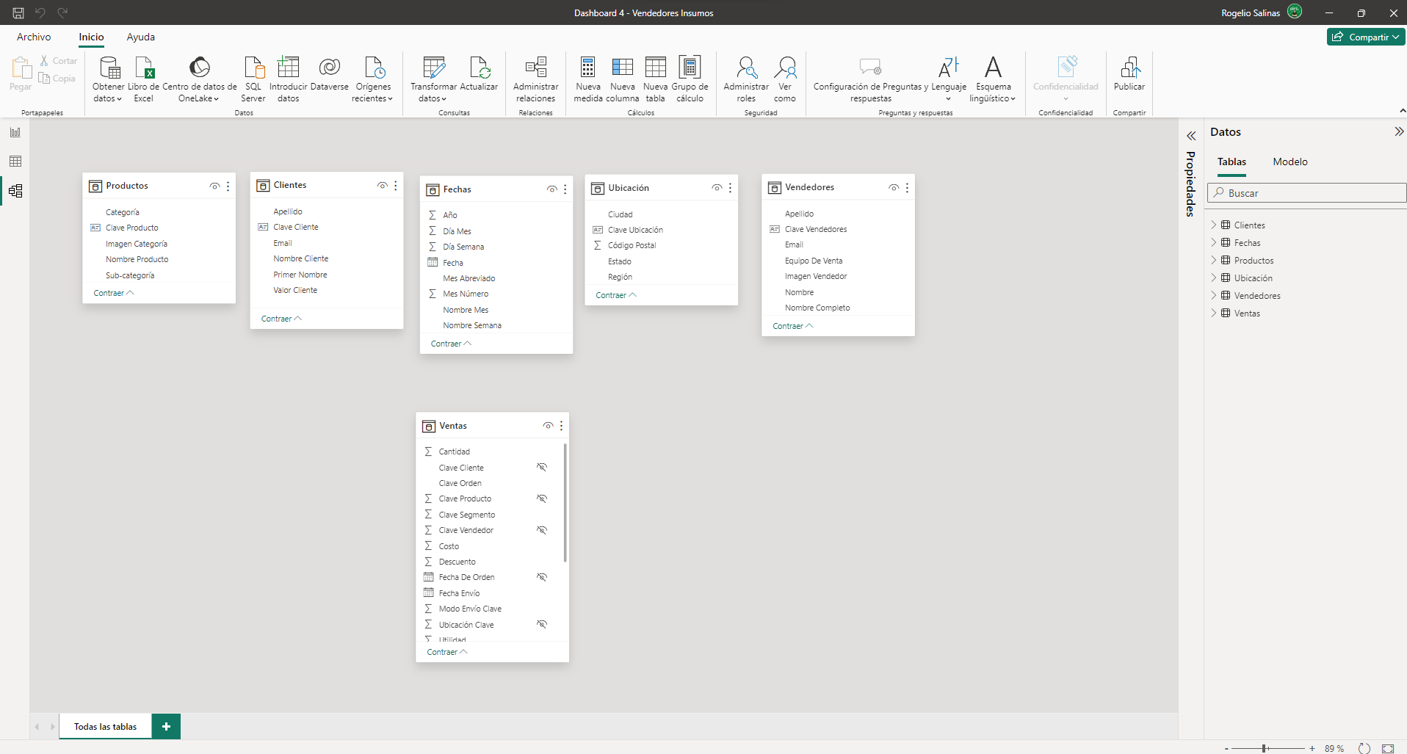
​​Esto NO ES un modelo de ​datos

Se trata de un conjunto de tablas independientes, que no comparten conexiones ni relaciones.

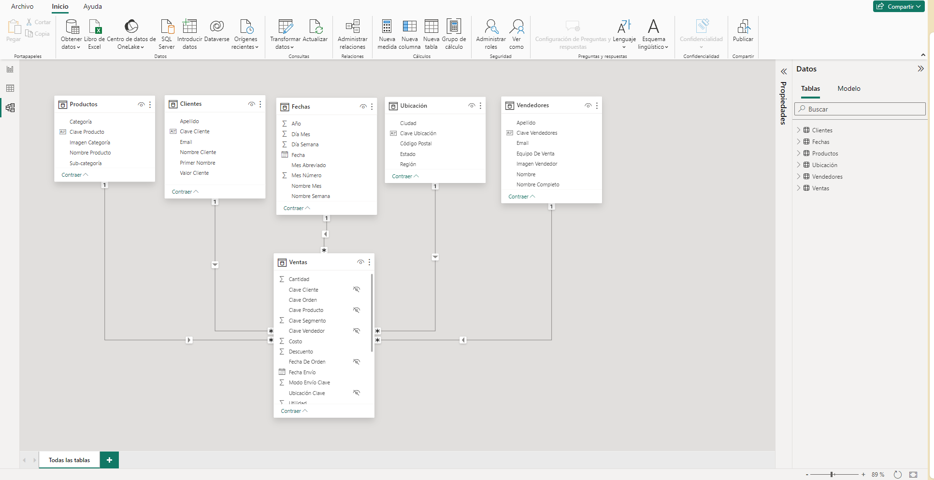

¡​​Esto SI ES un modelo de ​datos!

Las tablas están conectadas a través de relaciones, basadas en un campo común. (Clave primaria y foránea). Conexión 1 a muchos.

Esto es muy parecido a usar BUSCARV en Excel, búscaríamos la clave de cliente por ejemplo de la tabla de hechos y haríamos la búsqueda en la tabla de búsqueda de cliente, para luego pedir que me traiga el nombre completo del cliente. Pero en Power BI esto es automático, nada de funciones, solo conexiones en el modelo de datos y lo veremos en la práctica.

Indicadores
#1A1C24
#1C79EA
#BFC0BF
Inicio

Indicadores Clave De Rendimiento

 | Estado (1) | Indicador | Objeto Visual | Función DAX
 | 1 | Ventas (Total Facturación) | Tarjeta (Nueva) | Total Ventas = SUM(Ventas[Ventas])
 | 1 | Cantidad de productos vendidos | Tarjeta (Nueva) | Total Cantidad = sum(Ventas[Cantidad])
 | 1 | Margen Utilidad | Tarjeta (Nueva) | Margen Utilidad = DIVIDE( SUM(Ventas[Utilidad] ) ,[Total Ventas])
 | 1 | Promedio Descuento | Tarjeta (Nueva) | Promedio Descuento = AVERAGE( Ventas[Descuento])
 | 1 | Ventas Por Región | Embudo | Usamos la medida [Total Ventas] junto con el campo región
 | 1 | Ventas Por Mes | Gráfico de áreas | Usamos la medida [Total Ventas] junto con el campo Mes abreviado (previamente acomodado en vista de tabla "Acomodar columna por" Mes número)
 | 1 | Suma Ventas vs Suma Costos por equipo de ventas | Gráfico de barras agrupadas | Podemos usar medidas implícitas de ventas y costos con respecto a equipo de ventas
 | 1 | Segmentación de datos por categoría | Segmentación de datos (nueva) | Campo "Categoría"
 | 1 | Segmentación de datos por año | Segmentación de datos (nueva) | Campo "Año"

